FORMATO POA 2026
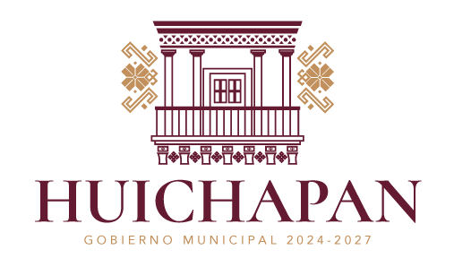
FORMATO PROGRAMA OPERATIVO ANUAL (POA) - MUNICIPIO DE HUICHAPAN 2026
Nombre de la Unidad Administrativa:
Acuerdo del PMD 2024-2027 | Alineación con el PMD 2024-2027 | Alineación con los ODS | Programa presupuestario | Actividad | Descripción de la Actividad | Meta | Indicadores | Unidad de Medida | Fórmula | Trimestre 1 | Trimestre 2 | Trimestre 3 | Trimestre 4 | Total Anual
2. Acuerdo por el bienestar y reducción de la desigualdad en Huichapan |  |  | Tejiendo Esperanzas | Mantenimiento y Rehabilitacion de escuelas (pintura, baños, mobiliario, otros) | dotacion de pintura, material, mtoo a baños, adquisicion de mobiliario y/o utensilios | 4 | no. De escuelas atendidas | escuelas |  | 1 | 1 | 1 | 1 | 4
2. Acuerdo por el bienestar y reducción de la desigualdad en Huichapan |  |  | Tejiendo Esperanzas | Platicas para erradicacion de bulling, narcoticos y anticorrupcion | Platicas en los planteles educativos, promoviendo la paz y bienestar educativo y social. | 4 | platicas o conferencias | conferencia |  | 1 | 1 | 1 | 1 | 4
2. Acuerdo por el bienestar y reducción de la desigualdad en Huichapan |  |  | Tejiendo Esperanzas | Ferias Educativas, Cientificas o culturales | Feria de Universidades, la cual conste en traer a los chicos de Nivel medio superior ofertas educativas que permitan desarrollar sus habilidades y crecer profesionalmente. | 1 | No. De Eventos realizados | evento |  | 1 | 0 | 0 | 0 | 1
2. Acuerdo por el bienestar y reducción de la desigualdad en Huichapan |  | 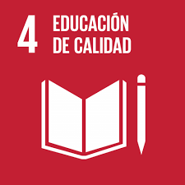 | Tejiendo Esperanzas | Concursos Educativos | Relizacion de Concurso de Banda de Guerra y de Tablas Ritmicas | 1 | concurso | concurso |  | 0 | 1 | 0 | 1
2. Acuerdo por el bienestar y reducción de la desigualdad en Huichapan |  |  | Tejiendo Esperanzas | Fomento a la lectura | Circulos de Lectura, café literario, cuenta cuentos, exposiciones bibliograficas | 8 | actividades | actividades de fomento a la lectura |  | 2 | 2 | 2 | 2
2. Acuerdo por el bienestar y reducción de la desigualdad en Huichapan |  |  | Tejiendo Esperanzas | Fomento a la lectura | Mochila Viajera:La "mochila viajera" en Bibliotecas Públicas es una estrategia de fomento a la lectura que consiste en prestar una mochila equipada con libros, cuentos, revistas y juegos, que rota semanalmente entre las familias , escuelas y usuarios | 8 | actividades | actividades de fomento a la lectura |  | 2 | 2 | 2 | 2 | 8
2. Acuerdo por el bienestar y reducción de la desigualdad en Huichapan |  | 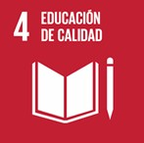 | Tejiendo Esperanzas | Fomento a la lectura | Cursos en los recesos vacacionales en los espacios de la Biblioteca Pública | 2 | cursos | curso |  | 1 | 0 | 1 | 0 | 2
 | Sello |  | Elaboró
 |  |  |  | ING. ALEJANDRA MARTINEZ ANAYA
 |  |  |  | COORDINADORA DE EDUCACION Y NIÑEZ
 |  |  | Nombre y Cargo

